Home
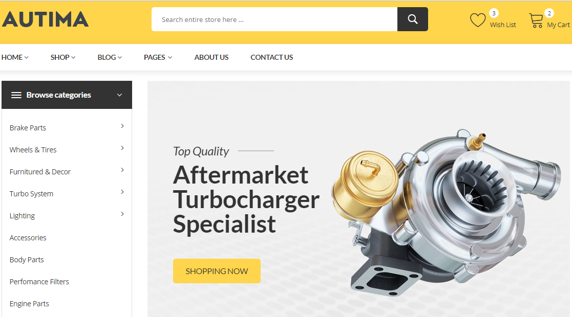
Logo HQT và slogan

Chuyển thanh Menu sang bên phải gồm: Home, Products (có xổ xuống), Service, News, About Us (giữ nguyên định dạng, Contact US)s

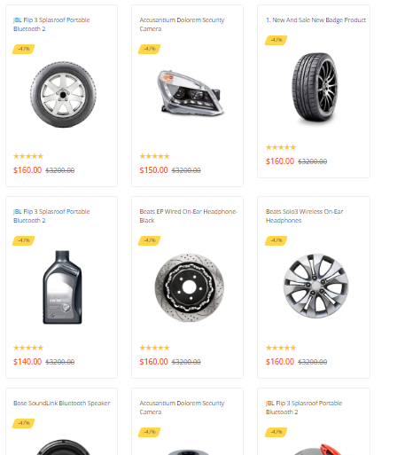

 | Giữ nguyên định dạng Menu sổ như Theme gốc, có phân cấp thành các ngành hàng mỗi ngành hàng có nhiều sản phẩm. Khi bấm vào ngành hàng sẽ ra như sau

Ảnh bìa to để show các sản phẩm nổi bật, 3 ảnh như theme gốc nhưng
thay vì bấm vào mới chạy sang ảnh mới thì sẽ chạy slider ngang.

Inquiry Now
 |  | Thay chữ Shopping Now bằng Inquiry Now

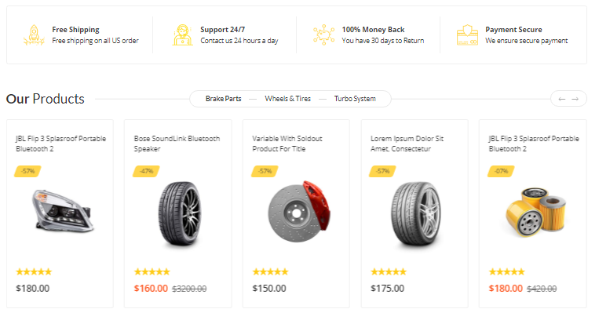
 |  | Vẫn giữ nguyên phần này nhưng thay bằng nội dung khác (tự cấu hình)

 |  | Bỏ đoạn này

 |  | Vẫn giữ tên là Our Product nhưng thay vì chỉ có 1 hàng 5 ảnh sẽ thành 3 hàng 5 ảnh, có nút để người dùng tự kích thêm tạo vòng lặp.

Inquiry Now
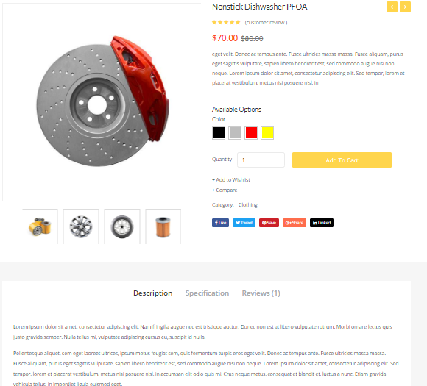
 |  | Thêm nút này để khi click vào sản phẩm show ra link chi tiết thông tin sản phẩm

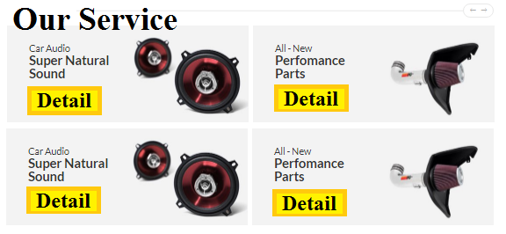
 |  |  | Nội dung tùy chỉnh text

Inquiry Now
 |  | Our service thiết kế có background nền, ảnh minh họa của service. | Thêm nút này, sau đó khi click vào sẽ ra một Form để lại thông tin

 |  | Nút Detail bấm vào sẽ ra chi tiết từng trang dạng landing page để giới thiệu riêng từng dịch vụ

 |  |  |  | Mô tả sản phẩm, không cần phân thành 3 mục.

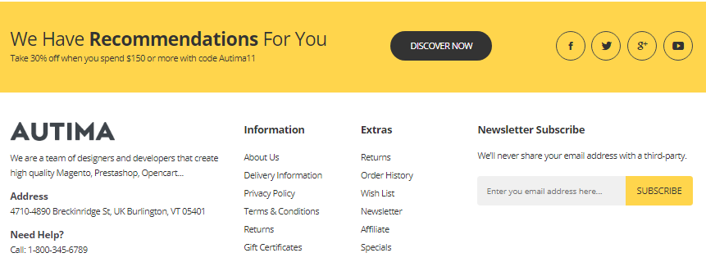
 | Thêm nút này, bấm ra sẽ link trực tiếp đến Phần Contact như trên Menu
Code thêm phần này để text, phục vụ những mặt hàng giảm giá hoặc những dịc vụ muốn quảng cáo, PR
Contact US Now
 | Giữ nguyên vị trí như thế này

Cài plugin của Hubsot hoặc mailshimp để khách hàng để lại
 | Thêm phần này, có background nền, tùy chỉnh được code và font chữ
Tên công ty

Slogan

Địa chỉ, email, SĐT

Hotline
 | Sơ đồ trang
Chat now with us! Online 24/7
 | Chat Now xuất hiện ở tất cả các trang dùng bằng tính năng để lại email, SĐT sau đó chat trực tiếp được luôn

Products
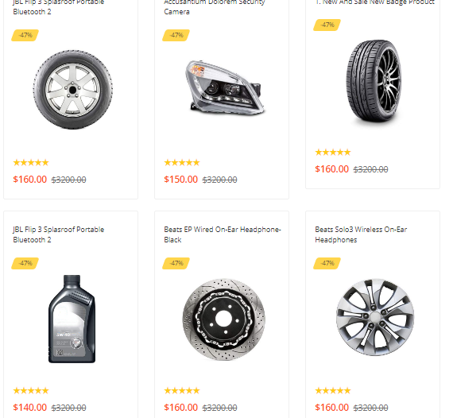

Dưới mỗi sản phẩm đề có nút Inquiry Now
Xem thêm ở Sheet Inquiry Now để thấy trang sổ chi tiết

Inquiry Now
Inquiry Now
Inquiry Now

Inquiry Now
Inquiry Now
Inquiry Now

Inquiry Now
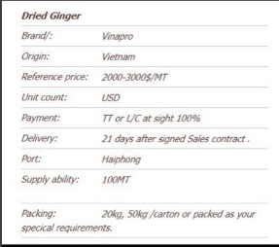

Thêm nút này, sau đó khi click vào sẽ ra một Form để lại thông tin
Inquiry Now
Name

Email

Sub

Your message:

Phía dưới của các thư mục Products, Service, News đều có phần để lại bình luận trên facebook.

Bên trên đều có nút Share trên các mạng xã hội như Insta, Linked, Google+, Facebook.

